제품 정보
배회감지기 제품 정보

연번 | 제품명 | 유형명 | 주요기능 | 제품사진
1 | SMS-1000 | GPS형 | * 현재 위치 지도앱·웹으로 확인 * 긴급호출 * 안심지역이탈알림 * 통화 및 문자 가능 * 무게: 82g | 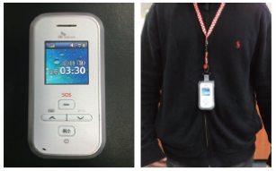
2 | ST-PS100 | 매트형 | * 매트, 수신기(무선), 중계기 * 손목형 수신기 포함 * 무게: 1.033kg | 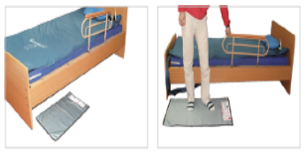
3 | CP-100 | GPS형 | * 위치정보 문자전송 * 긴급호출 * 안심지역이탈 알림 * 무게: 32g | 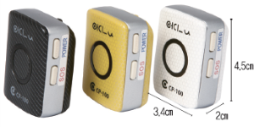
4 | MGT-100 | GPS형 | * 현재 위치 지도앱으로 확인 * 긴급호출 * 안심지역이탈알림 * 무게: 67g | 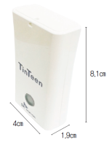 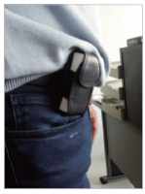
5 | IF-W565S | GPS형 | * 현재 위치 지도앱으로 확인 * 긴급호출 * 안심지역이탈알림 * 원격 SOS호출 * 위치정보 문자전송 * 실시간 활동량 모니터링 * 손목시계형 * 무게: 31g | 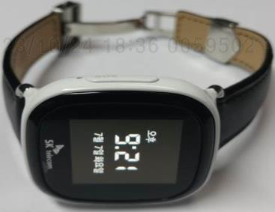 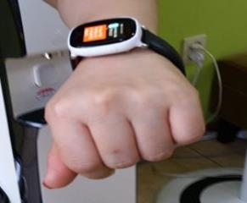
6 | GT-350 | GPS형 | * 현재 위치 지도웹으로 확인 * 긴급호출 * 안심지역이탈알림 * 음성 수신·발신 * 무게: 82g | 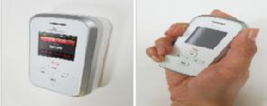
7 | NEYO-100 | GPS형 | * 현재 위치 지도앱으로 확인 * 긴급호출 * 안심지역이탈알림 * 무게: 90g | 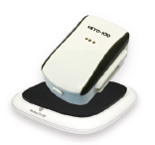
8 | Gper-L200 | GPS형 | * 현재 위치 지도앱으로 확인 * 긴급호출 * 안심지역이탈알림 * 무게: 39g | 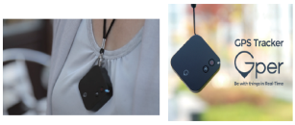
9 | SM-V110K | GPS형 | * 현재 위치 지도앱으로 확인 * 긴급호출 * 안심지역이탈알림 * 무게: 25g | 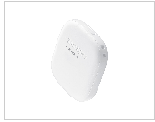
10 | T4S01AR0 | GPS형 | * 현재 위치 지도앱으로 확인 * 긴급호출 * 열쇠고리형 * 무게: 27g | 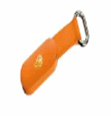 
11 | KS0013M01S | GPS형 | * 현재 위치 지도앱으로 확인 * 긴급호출 * 안심지역이탈알림 * 손목시계형 * 풀림 방지 기능 * 무게: 30g | 